상품제안서
쿠비녹스 듀오락 밀폐 5종 | 상품코드: S25340

 |  |  |  |  |  |  | 02-713-8555 | www.synergygift.co.kr
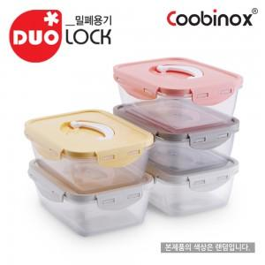 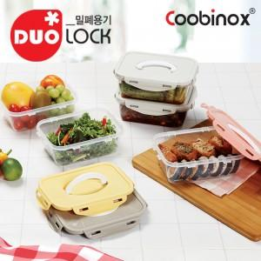 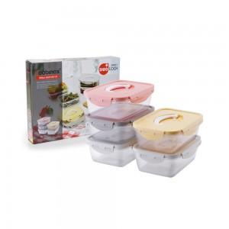

【상세/제작정보】 | 1. 우수한 밀폐력의 실리콘 패킹 4면결착 뚜껑으로 신선한을 오래 지켜줍니다.<div>2. 접이식 손잡이가 있어서 한 손으로 들고 다닐 수 있습니다.</div><div>3. 파스텔 색상 뚜껑으로 주방을 화사하게 꾸며줍니다. (※뚜껑 색상은 랜덤)​</div>

【인쇄/포장옵션】 | 스티커 / 포장불가능

【공급단가】 | 수량 | 50~ | 100~ | 500~ | 1,000~ | 2,000~
*VAT별도 | 단가 | 9,750원 | 9,420원 | 9,100원 | 8,770원 | 8,450원

【상품 URL】 | https://www.synergygift.co.kr:443/src/goods_detail.php?gdno=25340

